3
IIIa | СИТУАЦИОНА АНАЛИЗА: ОТПАД

1 | Чврсти отпад [kg годишње]
 | Врста отпада | Година |  |  |  |  | Просек
 |  | 2021 | 2022 | 2023 | 2024 | 2025
1 | Папир и картон | 150 | 125 | 145 | 185 | 210 | 163.00
2 | Метал | 5 | 7 | 7 | 7 | 8 | 6.80
3 | Пластика | 85 | 125 | 140 | 123 | 185 | 131.60
4 | Стакло | - | - | - | - | - | -
5 | Биоразградиви отпад | 250 | 240 | 230 | 240 | 250 | 242.00
6 | Дрво | 1,450 | 2,010 | 1,850 | 1,780 | 2,450 | 1,908.00
7 | Текстилни отпад | 25 | 27 | 28 | 24 | 28 | 26.40
8 | Батерије и акумулатори | - | - | - | - | - | -
9 | Отпадна електрична и електронска опрема | 5 | 6 | 3 | - | 7 | 4.20
10 | Гума, кожа и остали отпад | - |  |  |  |  | -
 | Укупно | 1,970 | 2,540 | 2,403 | 2,359 | 3,138 | 2,482.00
Структура отпада

 | Папир и картон | 6.57%
 | Метал | 0.27%
 | Пластика | 5.30%
 | Стакло | 0.00%
 | Биоразградиви отпад | 9.75%
 | Дрво | 76.87%
 | Текстилни отпад | 1.06%
 | Батерије и акумулатори | 0.00%
 | Отпадна електрична и електронска опрема | 0.17%
 | Гума, кожа и остали отпад | 0.00%

2 | Рециклажа [kg годишње]
 | Врста отпада | Година |  |  |  |  | Просек
 |  | 2021 | 2022 | 2023 | 2024 | 2025
 | Папир и картон | 18.75 | 15.63 | 18.13 | 23.13 | 26.25 | 20.38
 | Пластика | 8.50 | 12.50 | 14.00 | 12.30 | 18.50 | 13.16
 | Метал | 1.67 | 2.33 | 2.33 | 2.33 | 2.67 | 2.27
 | Стакло | - | - | - | - | - | -
 | Компостирање органског отпада | 62.50 | 60.00 | 57.50 | 60.00 | 62.50 | 60.50
 | Укупно | 91.42 | 90.46 | 91.96 | 97.76 | 109.92 | 96.30
Рециклирани отпад [%]

 | Папир и картон | 12.50% | 20.38 | 163.00
 | Пластика | 10.00% | 13.16 | 131.60
 | Метал | 33.33% | 2.27 | 6.80
 | Стакло | #DIV/0! | - | -
 | Компостирање органског отпада | 25.00% | 60.50 | 242.00
 | Удео рециклираног отпада у укупном отпаду | 1.44% | 35.80 | 2,482.00

3 | Течни отпад [lit годишње]
 | Врста отпада | Година |  |  |  |  | Просек
 |  | 2021 | 2022 | 2023 | 2024 | 2025
1 | Отпадна уља | - | - | - | - | - | -
2 | Остали течни отпад | - | - | - | - | - | -
 | Укупно | - | - | - | - | - | -

4 | Управљање отпадом | Процена
1 | Смањење отпада на извору и поновна употреба | 1.00%
2 | Рециклирање/Компостирање | 8.00%
3 | Поновно искоришћење отпада и/или предаја отпада сакупљачу | 6.00%
4 | Одлагање отпада депоновањем | 85.00%

 | Хијерархија отпада |  |  |  | Управљање отпадом у привредном субјекту
Смањење отпада на извору и поновна употреба
Рециклирање/Компостирање
Претварање отпада у енергију
Одлагање отпада
Најмање пожељно
Најпожељније

4
IIIb | СИТУАЦИОНА АНАЛИЗА: ПОТРОШЊА ЕНЕРГЕНТА И ВОДЕ

1 | Потрошња електричне енергије
 | Врста енергената | Мерна јединица | Потрошња по годинама |  |  |  |  | Просек
 |  |  | 2021 | 2022 | 2023 | 2024 | 2025
1 | Електрична енергија из дистрибутивног система | kWh | 4500.00 | 4700.00 | 4850.00 | 5020.00 | 3850.00 | 4584.00
2 | Електрична енергија из сопствене производње (обновљива енергија) | kWh | 100.00 | 150.00 | 125.00 | 150.00 | 150.00 | 135.00
 | Биланс (1-2) | kWh | 4400.00 | 4550.00 | 4725.00 | 4870.00 | 3700.00 | 4449.00

 | Потрошња електричне енергије по јединици производа
 | Врста енергената | Мерна јединица | Потрошња по годинама |  |  |  |  | Просек
 |  |  | 2021 | 2022 | 2023 | 2024 | 2025
1 | Гарнитура намештаја за пословне просторе | kWh/JP | 2304.76 | 2730.00 | 2268.00 | 2130.63 | 1585.71 | 2203.82
2 | Гарнитура намештаја за продајне просторе | kWh/JP | 2095.24 | 1820.00 | 2457.00 | 2739.38 | 2114.29 | 2245.18
3 | Производ C | kWh/JP | 0.00 | 0.00 | 0.00 | 0.00 | 0.00 | 0.00
4 | Производ D | kWh/JP | 0.00 | 0.00 | 0.00 | 0.00 | 0.00 | 0.00
5 | Производ E | kWh/JP | 0.00 | 0.00 | 0.00 | 0.00 | 0.00 | 0.00
Потрошња електричне енергије по јединици производа (kWh/JP)
 |  | 2021 | 2022 | 2023 | 2024 | 2025
 | Гарнитура намештаја за пословне просторе | 2304.76 | 2730.00 | 2268.00 | 2130.63 | 1585.71
 | Гарнитура намештаја за продајне просторе | 2095.24 | 1820.00 | 2457.00 | 2739.38 | 2114.29
 | Производ C | 0.00 | 0.00 | 0.00 | 0.00 | 0.00
 | Производ D | 0.00 | 0.00 | 0.00 | 0.00 | 0.00
 | Производ E | 0.00 | 0.00 | 0.00 | 0.00 | 0.00

2 | Потрошња воде
 |  | Мерна јединица | Потрошња по годинама |  |  |  |  | Просек
 |  |  | 2021 | 2022 | 2023 | 2024 | 2025
1 | Вода из дистрибутивног система | m3 | 50.00 | 70.00 | 55.00 | 45.00 | 45.00 | 53.00
2 | Сопствена техничка вода и/или вода из производње | m3 | 0.00 | 0.00 | 0.00 | 0.00 | 0.00 | 0.00
 | Биланс (1-2) | m3 | 50.00 | 70.00 | 55.00 | 45.00 | 45.00 | 53.00

 | Потрошња воде по јединици производа
 |  | Мерна јединица | Потрошња по годинама |  |  |  |  | Просек
 |  |  | 2021 | 2022 | 2023 | 2024 | 2025
1 | Гарнитура намештаја за пословне просторе | m3/JP | 26.19 | 42.00 | 26.40 | 19.69 | 19.29 | 26.71
2 | Гарнитура намештаја за продајне просторе | m3/JP | 23.81 | 28.00 | 28.60 | 25.31 | 25.71 | 26.29
3 | Производ C | m3/JP | 0.00 | 0.00 | 0.00 | 0.00 | 0.00 | 0.00
4 | Производ D | m3/JP | 0.00 | 0.00 | 0.00 | 0.00 | 0.00 | 0.00
5 | Производ E | m3/JP | 0.00 | 0.00 | 0.00 | 0.00 | 0.00 | 0.00
Потрошња воде по јединици производа (m3/JP)
 |  | 2021 | 2022 | 2023 | 2024 | 2025
 | Гарнитура намештаја за пословне просторе | 26.19 | 42.00 | 26.40 | 19.69 | 19.29
 | Гарнитура намештаја за продајне просторе | 23.81 | 28.00 | 28.60 | 25.31 | 25.71
 | Производ C | 0.00 | 0.00 | 0.00 | 0.00 | 0.00
 | Производ D | 0.00 | 0.00 | 0.00 | 0.00 | 0.00
 | Производ E | 0.00 | 0.00 | 0.00 | 0.00 | 0.00

3 | Потрошња осталих енергената
 | Врста енергената | Мерна јединица | Потрошња по годинама |  |  |  |  | Просек
 |  |  | 2021 | 2022 | 2023 | 2024 | 2025
1 | Пелет | tona | 4.00 | 6.00 | 6.00 | 6.00 | 8.00 | 6.00
2 |  |  |  |  |  |  |  | #DIV/0!
3 |  |  |  |  |  |  |  | #DIV/0!
4 |  |  |  |  |  |  |  | #DIV/0!
5 |  |  |  |  |  |  |  | #DIV/0!

5
IIIc | СИТУАЦИОНА АНАЛИЗА: ЕНЕРГЕТСКА ЕФИКАСНОСТ

1 | Број енергетски ефикасних објеката | 1.00 | 4.00 | 25.00% | Енергетска ефикасност | 16.23%
2 | Број осталих објеката | 3.00
3 | Број комада енергетски ефикасне опреме* | 5.00 | 67.00 | 7.46%
4 | Број комада остале опреме | 62.00
* | Односи се на опрему која има декларацију/ознаку енергетске ефикасности (ЕУ Енергетска ознака или ENERGY STAR или слично)

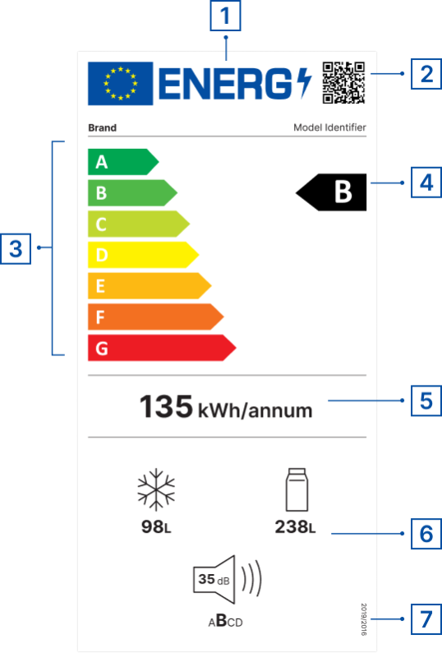
 | Подсетник:
 | ЕУ Енергетска ознака
 | 1 | ЕУ ОЗНАКА
 | 2 | QR код за више информација о производу
 | 3 | Класе енергетске ефикасности (од А до G)
 | 4 | Класа енергетске ефикасности модела производа
 | 5 | Потрошња енергије
 | 6 | Додатни параметари (емисија буке, потрошња воде, капацитет, поправљивост, класа поузданости, итд.)
 | 7 | Позивање на пропис
 |  | Извори
 |  | https://e3p.jrc.ec.europa.eu/node/189
 |  | https://eprel.ec.europa.eu/screen/home

 |  |  |  | https://www.energystar.gov/productfinder/?s=mega

